0 SOA
Service Host Pattern | Patrón Service Host: |  | 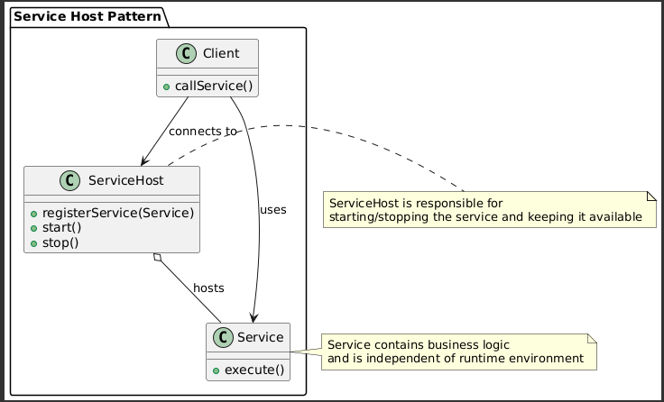
The Service Host pattern separates the hosting infrastructure from the business logic of a service. It allows services to run in different environments (on-premises, cloud, containers, etc.) without changing their internal logic. | El patrón Service Host encapsula la lógica de hospedaje de un servicio, separándola de la lógica de negocio. Esto permite que los servicios se ejecuten en diferentes entornos (local, cloud, contenedor, etc.) sin cambiar su lógica principal. | EXAMPLE
Key UML Elements | Elementos clave en UML: | EXAMPLE
Service: Represents the business logic. | Service: representa la lógica del servicio. | EXAMPLE
ServiceHost: Hosts and manages the lifecycle of the service. | ServiceHost: componente que aloja el servicio (podría ser un servidor de aplicaciones, un contenedor, etc.). | EXAMPLE
Client: Consumes the service, without needing to know where or how it's hosted. | Client: quien consume el servicio, sin preocuparse de su hospedaje. | EXAMPLE
Transactional Service | Transactional Service | EXAMPLE | 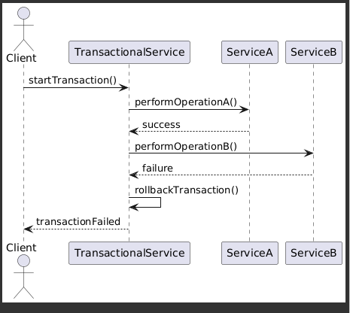
This pattern ensures that a complex operation involving multiple steps (or services) is atomic — it either completes entirely or rolls back if any step fails. | Asegura que una operación compleja que involucra múltiples pasos (o servicios) sea atómica: o se completa toda, o se revierte (rollback) si algo falla. | EXAMPLE
Legacy Wrapper | Legacy Wrapper: | EXAMPLE | 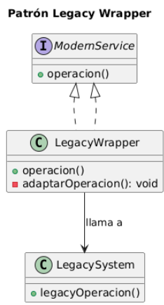
Description: Wraps a legacy system, allowing it to be exposed as a modern service. | Descripción: Envuelve un sistema heredado, permitiendo que se exponga como un servicio moderno. | EXAMPLE
Purpose: To integrate legacy systems without the need for a complete rewrite. | Propósito: Integrar sistemas heredados sin necesidad de una reescritura completa. | EXAMPLE
Example: A SOAP service that encapsulates a mainframe database. | Ejemplo: Un servicio SOAP que encapsula una base de datos mainframe. | EXAMPLE
Service Façade | Service Façade | EXAMPLE | 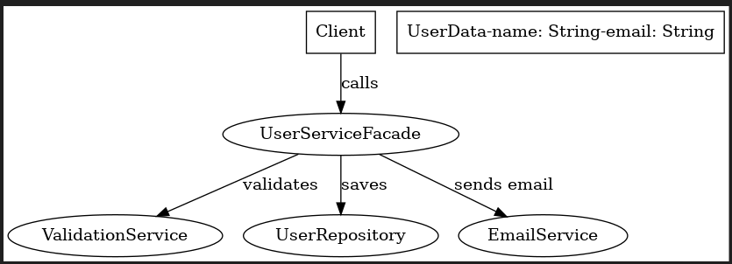
The Service Façade pattern acts as an intermediate layer between clients and a set of more complex services, hiding the complexity and providing a unified and simplified interface. | El patrón Service Façade actúa como una capa intermedia entre los clientes y un conjunto de servicios más complejos, ocultando la complejidad y proporcionando una interfaz unificada y simplificada. | EXAMPLE
Service Interface pattern | Patrón Service Interface | EXAMPLE | 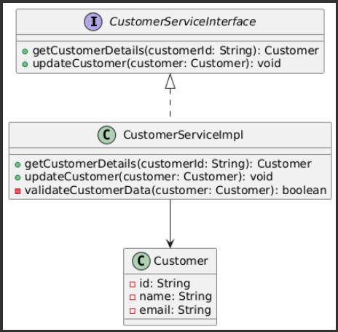
The Service Interface pattern defines a clear and well-structured contract that clients can use to interact with a service in a decoupled and predictable manner. | Service Interface define un contrato bien establecido para que los consumidores interactúen con un servicio, de forma desacoplada, clara y predecible. | EXAMPLE
Purpose: Expose only the required operations, hiding the internal logic of the service. | Objetivo: Exponer solo los métodos necesarios, ocultando la lógica interna del servicio. | EXAMPLE
Benefit: Facilitates versioning, reusability, and testing. | Ventaja: Facilita el versionamiento, reutilización y pruebas de los servicios. | EXAMPLE
Typical use case: A public interface defining operations like getCustomerDetails() and updateCustomer(). | Ejemplo típico: Una interfaz pública que define operaciones como getCustomerDetails() y updateCustomer(). | EXAMPLE
Service Composition Patterns – What Are They? | Patrones de Composición de Servicios – ¿Qué Son? | EXAMPLE
Service Composition Patterns focus on how to combine multiple individual services to form more complete, modular, and reusable solutions. | Los Patrones de Composición de Servicios se enfocan en cómo combinar múltiples servicios individuales para formar soluciones más completas, modulares y reutilizables. | EXAMPLE
These patterns help design business logic by distributing responsibilities across multiple services. Here’s a breakdown of the most common ones discussed in the book: | Estos patrones ayudan a diseñar la lógica de negocio distribuyendo responsabilidades entre varios servicios. A continuación, se presenta un desglose de los más comunes que se discuten en el libro: | EXAMPLE
Service Composition | Service Composition (Composición de Servicios) | EXAMPLE | 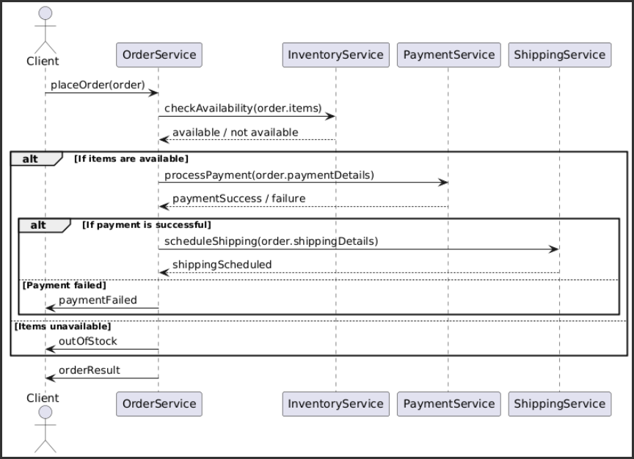
Purpose: Combine multiple services to complete a more complex task. | Propósito: Combinar varios servicios para realizar una tarea más compleja. | EXAMPLE
Example: An "Order Processing" service that calls "Inventory", "Payment", and "Shipping" services. | Ejemplo: Un servicio de "Proceso de Orden" que llama a servicios de "Inventario", "Pago" y "Envío". | EXAMPLE
Benefit: Encourages reuse of independent services and increases flexibility. | Ventaja: Promueve la reutilización de servicios independientes y mejora la flexibilidad. | EXAMPLE
Service Orchestrator | Service Orchestrator (Orquestador de Servicios) | EXAMPLE | 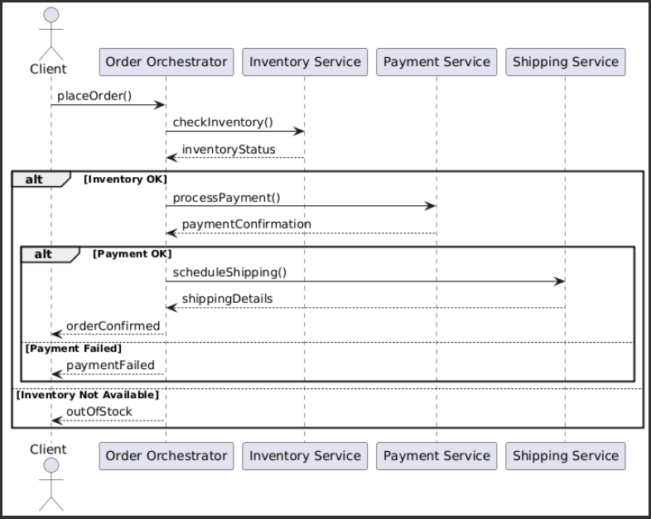
Purpose: Coordinates and controls the flow of calls between services, usually in a centralized way. | Propósito: Coordinar y controlar el flujo de llamadas entre varios servicios, usualmente de forma centralizada. | EXAMPLE
Example: An orchestrator receives an order, checks inventory, processes payment, and triggers shipping, following a defined flow. | Ejemplo: Un servicio orquestador recibe una orden, consulta inventario, realiza el cobro y finalmente programa el envío, todo siguiendo un flujo definido. | EXAMPLE
Common technology: BPEL (Business Process Execution Language). | Tecnología común: BPEL (Business Process Execution Language). | EXAMPLE
Benefit: Centralized business logic; easier to audit and maintain. | Ventaja: Centraliza la lógica de negocio; fácil de auditar y mantener. | EXAMPLE
Service Choreographer | Service Choreographer (Coreógrafo de Servicios) | EXAMPLE | 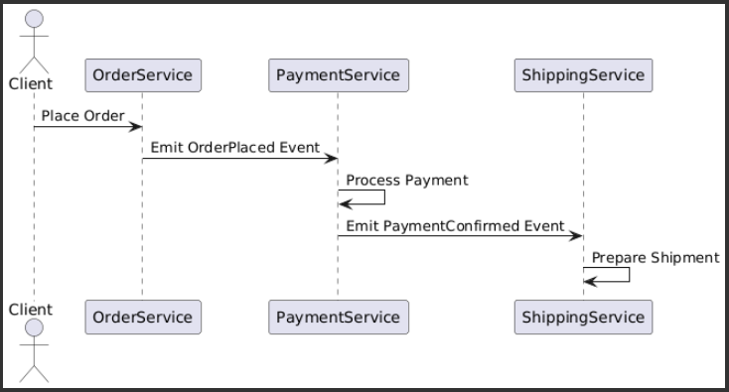
Purpose: Enables services to coordinate decentrally without a central orchestrator. | Propósito: Permitir que los servicios se coordinen entre sí de forma descentralizada. | EXAMPLE
Example: After a payment is completed, the "Payment" service notifies the "Shipping" service directly. | Ejemplo: Cuando un pedido es pagado, el servicio de "Pago" notifica al de "Envío", sin un orquestador central. | EXAMPLE
Benefit: Promotes scalability and loose coupling. | Ventaja: Alta escalabilidad y menor acoplamiento. | EXAMPLE
Challenge: Harder to trace and debug the overall flow. | Desafío: Mayor complejidad en el seguimiento y trazabilidad. | EXAMPLE
Service Broker | Service Broker | EXAMPLE | 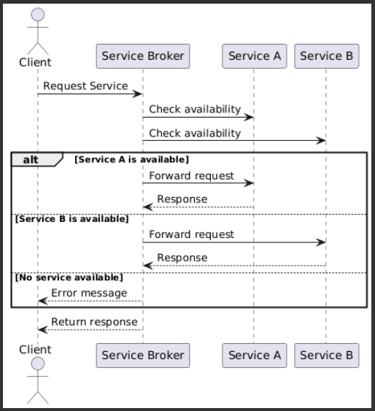
Purpose: Acts as an intermediary between service consumers and providers, helping to discover and route service calls. | Propósito: Actúa como un intermediario entre consumidores y proveedores de servicios, ayudando a descubrir y enrutar llamadas a servicios apropiados. | EXAMPLE
Example: A "Service Broker" can route a request to the best available service instance based on load or availability. | Ejemplo: Un "Service Broker" puede redirigir una solicitud al mejor servicio disponible según la carga o disponibilidad. | EXAMPLE
Benefit: Enables dynamic service discovery and load distribution. | Ventaja: Flexibiliza el descubrimiento y balanceo entre servicios. | EXAMPLE
Service Aggregator | Service Aggregator | EXAMPLE | 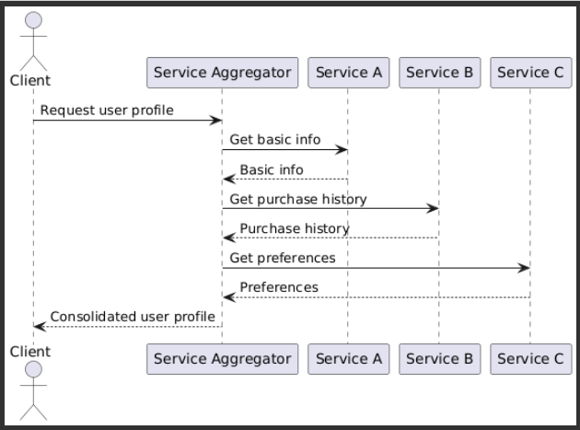
Purpose: Provides a unified interface that wraps multiple services behind a single access point. | Propósito: Proporciona una interfaz unificada que encapsula múltiples servicios detrás de un solo punto de entrada. | EXAMPLE
Example: A “User Profile” API that aggregates data from “Basic User Info”, “Purchase History”, and “Preferences”. | Ejemplo: Una API de “Perfil del Usuario” que obtiene datos de “Usuario Básico”, “Historial de Compras” y “Preferencias”. | EXAMPLE
Benefit: Simplifies service consumption and reduces the number of remote calls. | Ventaja: Simplifica el consumo para el cliente y reduce el número de llamadas remotas. | EXAMPLE
In the context of Service-Oriented Architecture (SOA), Security Patterns are designed to protect services and the data exchanged between them. In a distributed environment, services are exposed to multiple threats. These patterns help mitigate risks related to authentication, authorization, confidentiality, integrity, and more. | Claro! Los Patrones de Seguridad en el contexto de SOA (Arquitectura Orientada a Servicios), tal como los presenta Arnon Rotem-Gal-Oz en su libro SOA Patterns, están diseñados para proteger los servicios y los datos que se intercambian entre ellos. En una arquitectura distribuida, los servicios pueden estar expuestos a múltiples amenazas, y estos patrones ayudan a mitigar riesgos relacionados con autenticación, autorización, confidencialidad, integridad, y más. | EXAMPLE
Here’s an overview of the main security patterns: | Aquí te explico los patrones principales dentro de esa categoría: | EXAMPLE
Service Firewall | Service Firewall | EXAMPLE | 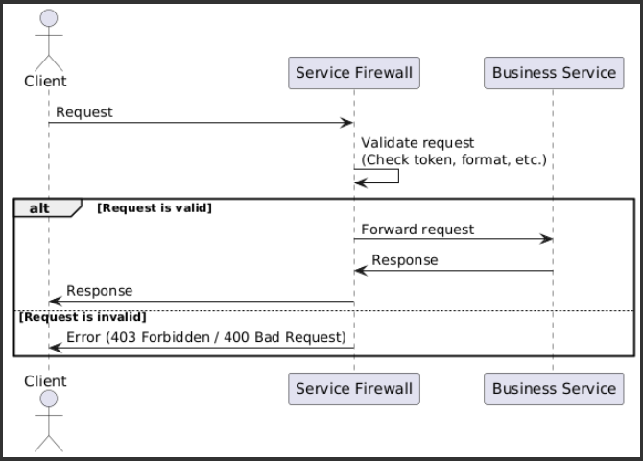
What does it do? | ¿Qué hace? | EXAMPLE
Filters incoming messages to a service to detect and block malicious or unauthorized requests. | Filtra mensajes entrantes a un servicio para detectar y bloquear solicitudes maliciosas o no autorizadas. | EXAMPLE
How does it work? | ¿Cómo funciona? | EXAMPLE
It acts as a gatekeeper, analyzing traffic (similar to a network firewall) before it reaches the service. | Actúa como un punto de control que analiza el tráfico (como lo haría un firewall tradicional en redes) antes de que llegue al servicio. | EXAMPLE
When to use it? | ¿Cuándo usarlo? | EXAMPLE
When you need to protect a service from untrusted access or prevent attacks like message injection or denial-of-service (DoS). | Cuando necesitas proteger un servicio de accesos no confiables o prevenir ataques como inyección de mensajes o denegación de servicio (DoS). | EXAMPLE
Message Interceptor | Message Interceptor | EXAMPLE | 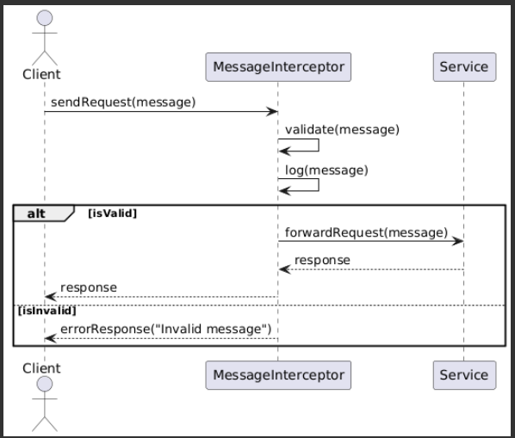
What does it do? | ¿Qué hace? | EXAMPLE
Intercepts and modifies incoming or outgoing messages without affecting the core service logic. | Intercepta y modifica mensajes entrantes o salientes sin afectar la lógica del servicio. | EXAMPLE
How does it work? | ¿Cómo funciona? | EXAMPLE
Implemented as middleware or a separate component, it can perform tasks such as token validation, message decryption, or message logging. | Se implementa como un middleware o componente separado que puede hacer cosas como validar tokens, desencriptar mensajes, o registrar auditoría de mensajes. | EXAMPLE
When to use it? | ¿Cuándo usarlo? | EXAMPLE
When you want to add security controls (like validation or auditing) without modifying the business logic of the service. | Cuando necesitas agregar controles de seguridad (como logging o validación) sin tocar el código de negocio del servicio. | EXAMPLE
Policy Enforcement Point (PEP) | Policy Enforcement Point (PEP) | EXAMPLE | 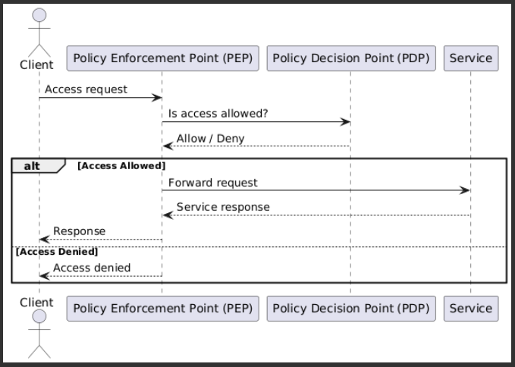
What does it do? | ¿Qué hace? | EXAMPLE
Applies security policies (who can access, when, and how) before allowing access to the service. | Aplica políticas de seguridad (como quién puede acceder, cuándo, y cómo) antes de permitir el acceso al servicio. | EXAMPLE
How does it work? | ¿Cómo funciona? | EXAMPLE
It consults an external component (such as a Policy Decision Point, or PDP) to evaluate the rules and then acts accordingly: allow, deny, or redirect. | Consulta a un componente externo que define las políticas (como un PDP, Policy Decision Point) y actúa según la decisión: permitir, denegar o redirigir. | EXAMPLE
When to use it? | ¿Cuándo usarlo? | EXAMPLE
When you want to separate business logic from security logic and manage centralized, configurable policies. | Cuando necesitas separar la lógica de negocio de la lógica de seguridad y tener políticas centralizadas y configurables. | EXAMPLE
Identity Provider (IdP) | Identity Provider (IdP) | EXAMPLE | 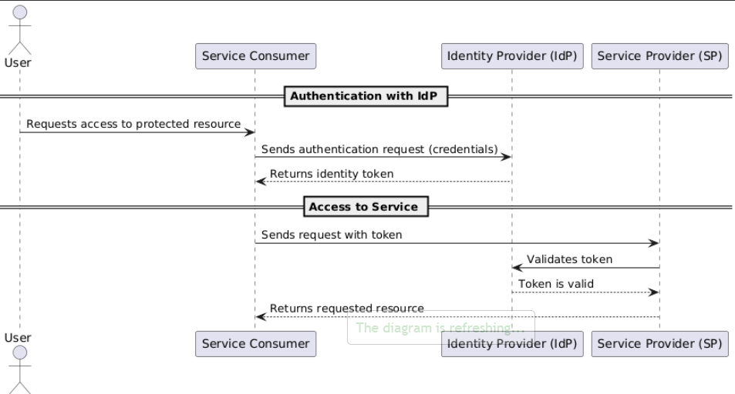
What does it do? | ¿Qué hace? | EXAMPLE
Handles user authentication and issues trusted identity tokens that other services can validate. | Administra la autenticación de los usuarios y emite identificaciones seguras que otros servicios pueden confiar. | EXAMPLE
How does it work? | ¿Cómo funciona? | EXAMPLE
Users or services authenticate with the IdP and receive an identity token (like a JWT or SAML), which they use to interact with other services. | Usuarios o servicios se autentican con el IdP y reciben una token de identidad (como un JWT o SAML), que luego se usa para interactuar con otros servicios. | EXAMPLE
When to use it? | ¿Cuándo usarlo? | EXAMPLE
When you have many services and want consistent, centralized identity management. | Cuando tienes muchos servicios y quieres una gestión de identidad centralizada y consistente. | EXAMPLE
Secure Token Service (STS) | Secure Token Service (STS) | EXAMPLE | 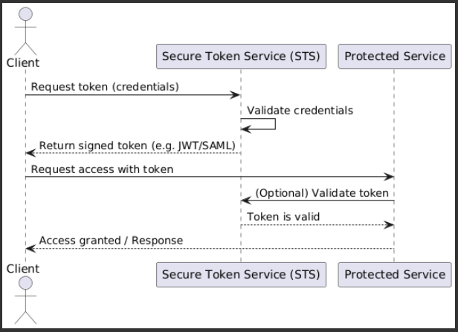
What does it do? | ¿Qué hace? | EXAMPLE
Issues, validates, and renews security tokens representing identities or access rights. | Emite, valida y renueva tokens de seguridad que representan identidades o derechos de acceso. | EXAMPLE
How does it work? | ¿Cómo funciona? | EXAMPLE
Acts as a trusted authority that exchanges credentials for secure tokens, which can then be validated by receiving services. | Actúa como una autoridad que intercambia credenciales por tokens seguros, que luego son validados por los servicios receptores. | EXAMPLE
When to use it? | ¿Cuándo usarlo? | EXAMPLE
When you need interoperability between different security domains or to translate credentials between systems. | Cuando necesitas interoperabilidad entre dominios de seguridad o traducir credenciales entre diferentes sistemas. | EXAMPLE
In SOA (Service-Oriented Architecture), messaging patterns are solutions to common problems related to how services communicate with each other. Since services in SOA typically exchange messages (e.g., using XML, JSON, SOAP), these patterns help ensure communication is reliable, orderly, and efficient, especially in distributed environments. | Los patrones de mensajería en SOA (Service-Oriented Architecture) son soluciones a problemas comunes relacionados con la comunicación entre servicios. En SOA, los servicios suelen comunicarse enviando y recibiendo mensajes (por ejemplo, usando XML, JSON, SOAP, etc.), por lo que estos patrones ayudan a garantizar que esa comunicación sea fiable, ordenada y eficiente, incluso en entornos distribuidos. | EXAMPLE
Here are the main messaging patterns described in "SOA Patterns" by Arnon Rotem-Gal-Oz: | Aquí te explico brevemente los patrones más importantes dentro de esta categoría según el libro "SOA Patterns" de Arnon Rotem-Gal-Oz: | EXAMPLE
Reliable Messaging | Reliable Messaging (Mensajería Fiable) | EXAMPLE | 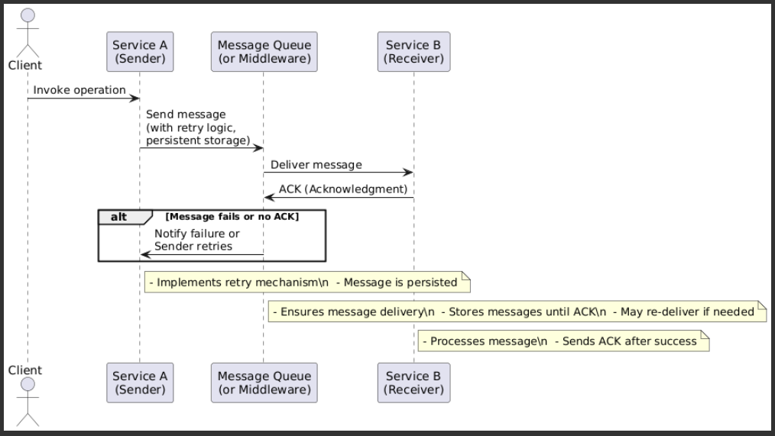
Problem: Ensuring messages are delivered even if there are network failures or service restarts. | Problema: Asegurar que los mensajes lleguen correctamente aunque haya fallos de red o reinicios. | EXAMPLE
Solution: Use mechanisms to guarantee at-least-once, exactly-once, or in-order delivery. This often involves retries, acknowledgments (ACKs), or temporarily storing messages. | Solución: Se usan mecanismos para garantizar entrega al menos una vez, exactamente una vez, o en orden. Puede implicar reintentos, ACKs (reconocimientos) o almacenamiento temporal de mensajes. | EXAMPLE
Event-Driven Messaging | Event-Driven Messaging (Mensajería Basada en Eventos) | EXAMPLE | 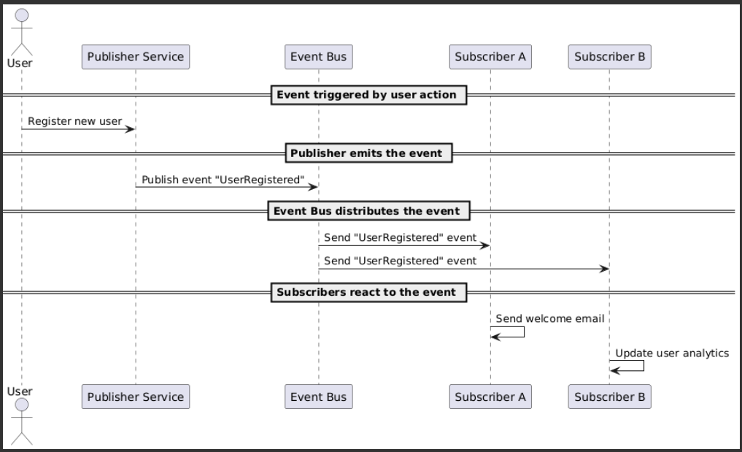
Problem: How can services respond to events without being tightly coupled to each other? | Problema: Cómo permitir que servicios reaccionen a eventos sin acoplarse directamente. | EXAMPLE
Solution: A service publishes an event (e.g., “user registered”), and other services subscribe and react to those events. This promotes decoupling and reactive architectures. | Solución: Un servicio publica un evento (por ejemplo, "nuevo usuario registrado") y otros servicios que estén interesados se suscriben y reaccionan. Es útil para desacoplar servicios y crear arquitecturas reactivas. | EXAMPLE
Message Sequencing | Message Sequencing (Secuenciación de Mensajes) | EXAMPLE | 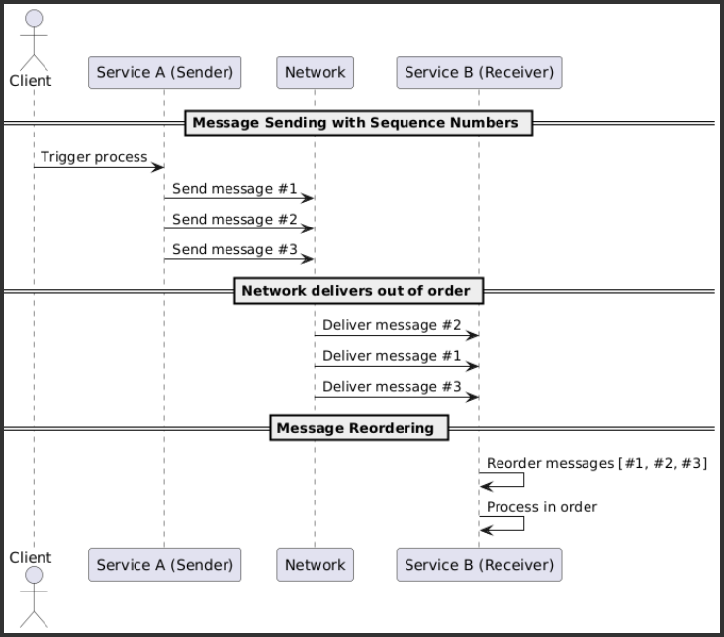
Problem: When multiple messages are sent, they might arrive out of order. | Problema: Cuando se envían múltiples mensajes, pueden llegar fuera de orden. | EXAMPLE
Solution: Add sequence numbers or identifiers to messages. The receiver then reorders them or waits until all parts are received before processing. | Solución: Se agregan identificadores de secuencia a los mensajes y el receptor los reorganiza o espera antes de procesarlos. Ideal para mantener consistencia. | EXAMPLE
Compensating Service Transaction | Compensating Service Transaction (Transacción Compensatoria) | EXAMPLE | 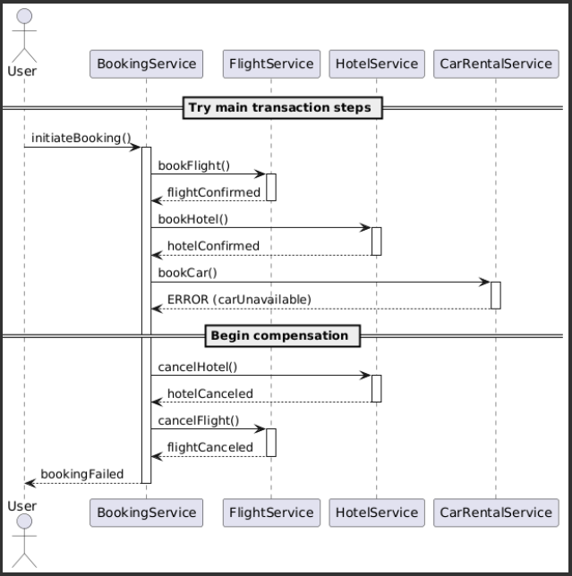
Problem: What happens if one step in a series of service calls fails after earlier steps succeeded? | Problema: ¿Qué pasa si una operación en una secuencia de llamadas a servicios falla y ya se hicieron cambios anteriores? | EXAMPLE
Solution: Define compensating actions (the opposite of "undo") for each service. For example, if an order is created but the payment fails, the order should be canceled. | Solución: Se crean acciones compensatorias (lo opuesto a "deshacer") para cada servicio. Por ejemplo, si se hace un pedido pero falla el pago, se debe cancelar el pedido. | EXAMPLE
Message Routing | Message Routing (Enrutamiento de Mensajes) | EXAMPLE | 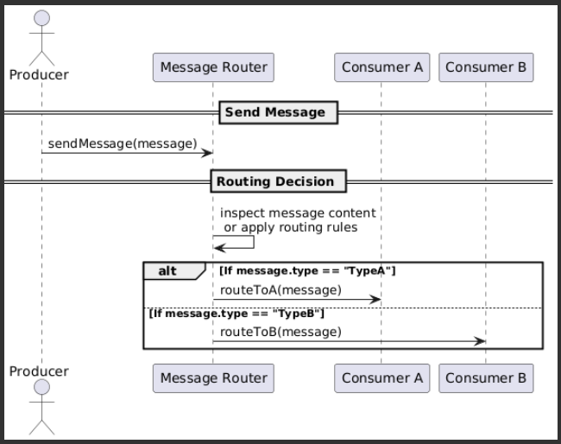
Problem: How to decide which service should handle a message based on its content or context? | Problema: Determinar qué servicio debe manejar un mensaje en función de su contenido o contexto. | EXAMPLE
Solution: Use an intermediary (like an Enterprise Service Bus or a Message Router) to determine where to send the message. It may use rules, message types, or content data. | Solución: Un componente intermedio (como un Enterprise Service Bus o Message Router) decide a dónde enviar el mensaje. Puede usar reglas, tipos de mensaje o datos en el mensaje. | EXAMPLE
Management Patterns – Overview | Patrones de Gestión – Resumen | EXAMPLE
These patterns focus on how to monitor, control, version, and manage services throughout their lifecycle. In a SOA (Service-Oriented Architecture), effective service management is essential to ensure reliability, scalability, and long-term maintainability. | Estos patrones se centran en cómo supervisar, controlar, versionar y gestionar los servicios a lo largo de su ciclo de vida. En una SOA (Arquitectura Orientada a Servicios), una gestión eficaz de los servicios es esencial para garantizar la fiabilidad, la escalabilidad y el mantenimiento a largo plazo. | EXAMPLE
Service Monitor | Service Monitor (Monitoreo de Servicios) | EXAMPLE
Purpose: | Propósito: | EXAMPLE
Allows you to observe the behavior and health of services to detect errors, bottlenecks, or availability issues. | Permite observar el comportamiento y estado de los servicios para detectar errores, cuellos de botella o problemas de disponibilidad. | EXAMPLE
How it works: | Aplicación: | EXAMPLE
Monitoring tools collect metrics like latency, error rates, and response times. | Se utilizan herramientas de monitoreo para recolectar métricas como latencia, errores, tiempos de respuesta. | EXAMPLE
It may include logs, health checks, and dashboards. | Puede incluir logs, health checks, y dashboards. | EXAMPLE
Real-world example: | Ejemplo real: | EXAMPLE
Using Prometheus and Grafana to monitor microservices in a distributed system. | Usar Prometheus y Grafana para monitorear servicios en una arquitectura basada en microservicios. | EXAMPLE
Service Metering | Service Metering (Medición de Servicios) | EXAMPLE | 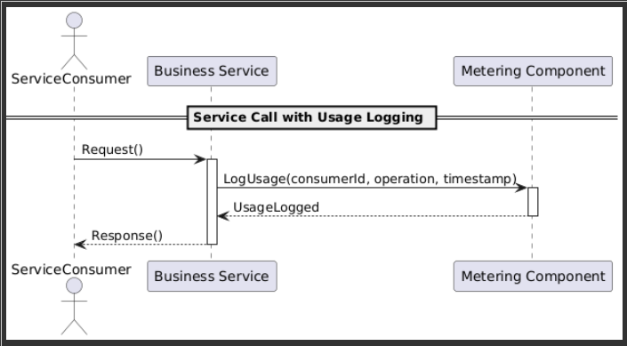
Purpose: | Propósito: | EXAMPLE
Collects usage data for services—useful for billing, analytics, or scaling decisions. | Recopila datos de uso de los servicios con fines de facturación, análisis o dimensionamiento. | EXAMPLE
How it works: | Aplicación: | EXAMPLE
Tracks how often a service is used and by whom. | Mide qué tanto se usa un servicio y por quién. | EXAMPLE
Supports pay-per-use or multi-tenant models. | Puede ser útil para modelos de pay-per-use o multi-tenant. | EXAMPLE
Real-world example: | Ejemplo real: | EXAMPLE
Tracking how many times a client calls an API and charging them based on usage. | Saber cuántas veces un cliente ha llamado a un API y cobrarle por uso. | EXAMPLE
Service Level Agreement (SLA) | Service Level Agreement (SLA) | EXAMPLE | 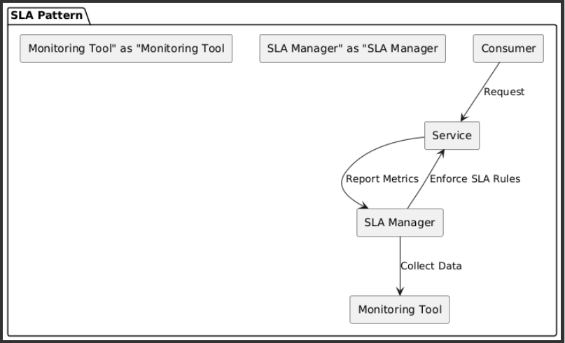
Purpose: | Propósito: | EXAMPLE
Defines and enforces service quality standards (e.g., 99.9% uptime). | Define y aplica niveles de servicio que deben cumplirse (por ejemplo, 99.9% de disponibilidad). | EXAMPLE
How it works: | Aplicación: | EXAMPLE
Agreements are negotiated and documented with service consumers. | Se negocian y documentan acuerdos con consumidores del servicio. | EXAMPLE
Metrics are monitored to ensure compliance. | Se monitorean métricas para verificar el cumplimiento. | EXAMPLE
Real-world example: | Ejemplo real: | EXAMPLE
A payment service guarantees responses under 500ms 95% of the time. | Un servicio de pagos garantiza una respuesta en menos de 500ms el 95% del tiempo. | EXAMPLE
Service Versioning | Service Versioning (Versionado de Servicios) | EXAMPLE | 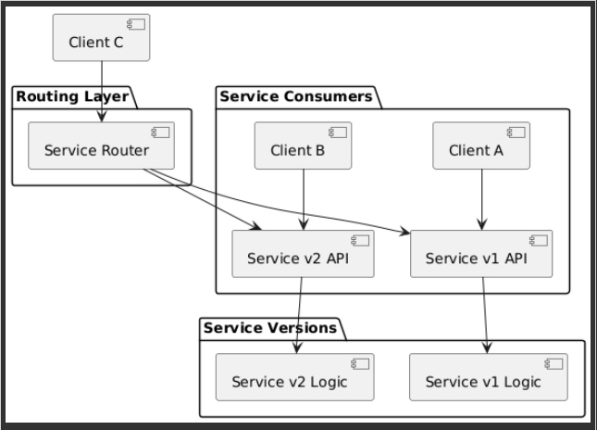
Purpose: | Propósito: | EXAMPLE
Allows multiple versions of the same service to coexist, so changes don’t break existing consumers. | Permite tener varias versiones de un mismo servicio activas para no romper a los clientes existentes. | EXAMPLE
How it works: | Aplicación: | EXAMPLE
Versions are handled via URI, headers, or service contracts. | Se manejan versiones por URI, encabezados o contratos. | EXAMPLE
Enables safe upgrades and client migrations. | Se evita que una actualización afecte a consumidores antiguos. | EXAMPLE
Real-world example: | Ejemplo real: | EXAMPLE
Running both /api/v1/users and /api/v2/users simultaneously during a migration period. | Mantener /api/v1/users y /api/v2/users activas al mismo tiempo mientras los clientes migran. | EXAMPLE
Service Directory | Service Directory (Directorio de Servicios) | EXAMPLE | 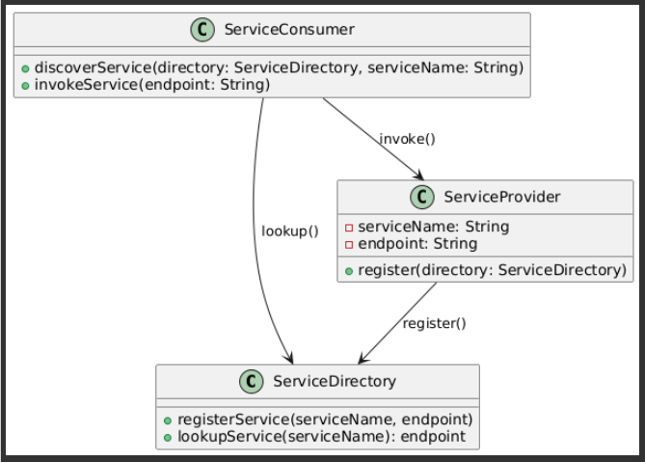
Purpose: | Propósito: | EXAMPLE
Provides a centralized location for registering and discovering available services. | Proporciona un punto centralizado donde se registran y descubren servicios disponibles. | EXAMPLE
How it works: | Aplicación: | EXAMPLE
Supports service discovery and interoperability. | Facilita el service discovery y la interoperabilidad. | EXAMPLE
Can be dynamic (a registry) or static (a catalog). | Puede ser dinámico (como un registry) o estático (como un catálogo). | EXAMPLE
Real-world example: | Ejemplo real: | EXAMPLE
Using Consul or Eureka for service discovery in a distributed architecture. | Uso de Consul o Eureka para descubrir servicios en un sistema distribuido. | EXAMPLE
Availability and Scalability Patterns (from SOA Patterns by Arnon Rotem-Gal-Oz) | Patrones de Disponibilidad y Escalabilidad (de Patrones SOA de Arnon Rotem-Gal-Oz) | EXAMPLE
These patterns are designed to ensure that services in a Service-Oriented Architecture (SOA) are resilient, performant under load, and continue working even when failures occur. Here's a breakdown of each: | Estos patrones están diseñados para garantizar que los servicios en una Arquitectura Orientada a Servicios (SOA) sean resilientes, tengan un buen rendimiento bajo carga y sigan funcionando incluso ante fallos. A continuación, se detalla cada uno: | EXAMPLE
Service Load Balancer | Service Load Balancer (Balanceador de Carga de Servicios) | EXAMPLE | 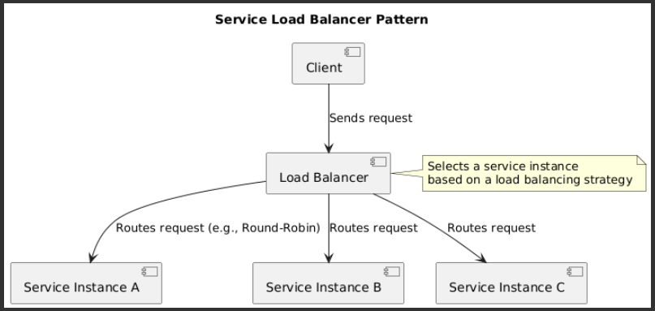
Purpose: Distribute incoming requests across multiple instances of a service. | Objetivo: Distribuir el tráfico entre múltiples instancias de un servicio. | EXAMPLE
How it works: | Cómo funciona: | EXAMPLE
Multiple copies of a service run on different servers. | Hay múltiples copias de un servicio ejecutándose (por ejemplo, en distintos servidores). | EXAMPLE
A load balancer routes requests to the most suitable instance (e.g., least busy or geographically closest). | Un balanceador de carga se encarga de enviar las peticiones a la instancia más adecuada (menos ocupada o más cercana). | EXAMPLE
Benefits: | Beneficios: | EXAMPLE
Improves performance. | Mejora el rendimiento. | EXAMPLE
Handles more users. | Permite manejar más usuarios. | EXAMPLE
Prevents a single instance from being overwhelmed. | Reduce el riesgo de sobrecarga en una sola instancia. | EXAMPLE
Service Replication | Service Replication (Replicación de Servicios) | EXAMPLE | 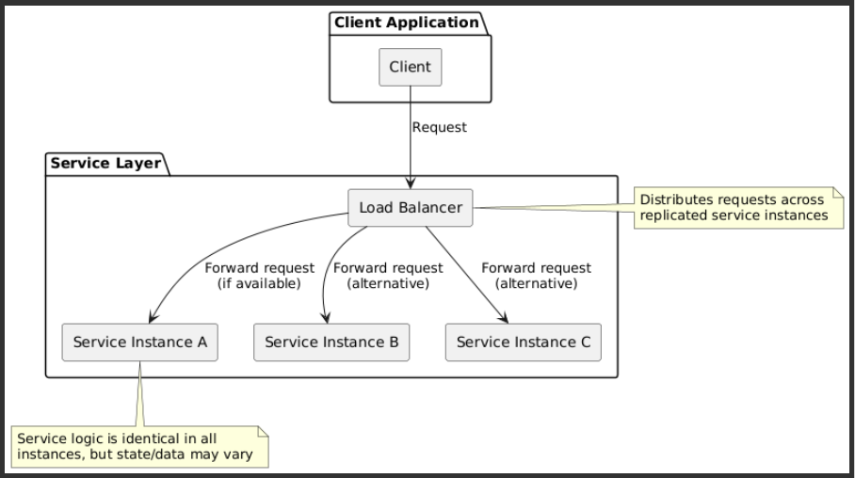
Purpose: Maintain multiple active instances of a service. | Objetivo: Tener múltiples copias del mismo servicio disponibles. | EXAMPLE
How it works: | Cómo funciona: | EXAMPLE
The same service is deployed in several locations or nodes. | El servicio se despliega en varios nodos o entornos. | EXAMPLE
Each instance is functionally identical. | Cada instancia es funcionalmente igual. | EXAMPLE
Data and/or service logic can be replicated. | Puede replicar datos o solo la lógica del servicio. | EXAMPLE
Benefits: | Beneficios: | EXAMPLE
Increases availability — if one node fails, another takes over. | Aumenta la disponibilidad: si un nodo falla, otro lo reemplaza. | EXAMPLE
Enhances fault tolerance. | Mejora la tolerancia a fallos. | EXAMPLE
Service Cluster | Service Cluster (Clúster de Servicios) | EXAMPLE | 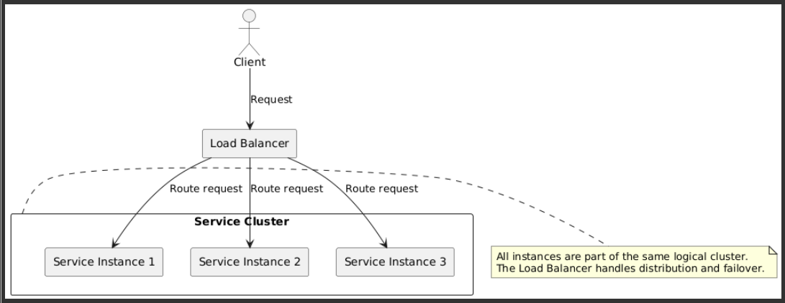
Purpose: Run a coordinated group of service instances as a single logical unit. | Objetivo: Ejecutar un grupo coordinado de servicios como una sola unidad lógica. | EXAMPLE
How it works: | Cómo funciona: | EXAMPLE
A cluster groups multiple service instances that work together. | Un clúster agrupa varias instancias del servicio que trabajan juntas. | EXAMPLE
The cluster handles load distribution, health checks, and failover automatically. | El clúster puede autogestionarse, redistribuir la carga, y detectar fallos. | EXAMPLE
Benefits: | Beneficios: | EXAMPLE
Enables horizontal scaling by adding more nodes. | Escalabilidad horizontal: agregar más nodos al clúster para manejar mayor carga. | EXAMPLE
Supports high availability and self-healing. | Alta disponibilidad automática. | EXAMPLE
Service Throttling | Service Throttling (Regulación de Servicio / Limitación de Carga) | EXAMPLE | 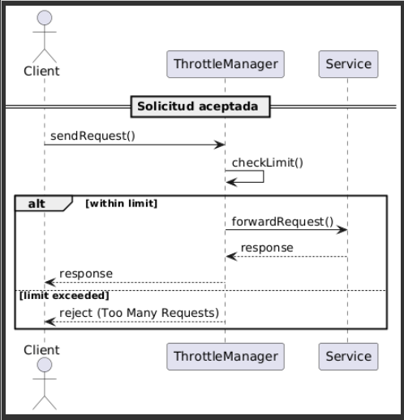
How it works: | Cómo funciona: | EXAMPLE
Request limits are set per user, IP, client type, etc. | Se definen límites de acceso por usuario, IP, tipo de cliente, etc. | EXAMPLE
When limits are exceeded, requests are delayed, rejected, or queued. | Si se exceden esos límites, se rechazan o posponen peticiones. | EXAMPLE
Benefits: | Beneficios: | EXAMPLE
Protects the service during traffic spikes. | Protege al servicio de sobrecarga. | EXAMPLE
Maintains system stability under heavy load. | Ayuda a mantener la estabilidad bajo picos de tráfico. | EXAMPLE
Service Failover | Service Failover (Conmutación por Error de Servicios) | EXAMPLE | 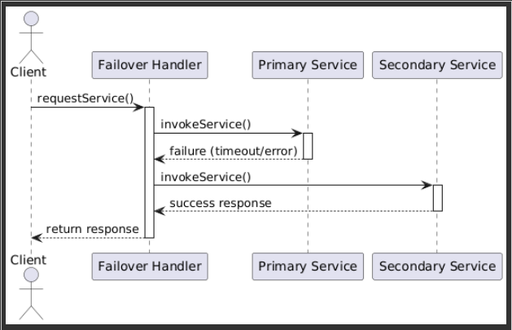
Purpose: Ensure continuity when a service instance fails. | Objetivo: Garantizar continuidad cuando una instancia de servicio falla. | EXAMPLE
How it works: | Cómo funciona: | EXAMPLE
If an instance stops responding, requests are automatically rerouted to another available one. | Si una instancia deja de responder, el sistema redirige automáticamente las peticiones a otra disponible. | EXAMPLE
Typically integrated with load balancing or clustering mechanisms. | Puede integrarse con balanceadores de carga y clusters. | EXAMPLE
Benefits: | Beneficios: | EXAMPLE
Increases system reliability. | Aumenta la confiabilidad. | EXAMPLE
Minimizes downtime and user impact. | Minimiza el tiempo de inactividad. | EXAMPLE

1 SOA
Saga Pattern | Patrón de Transacción Sagas | 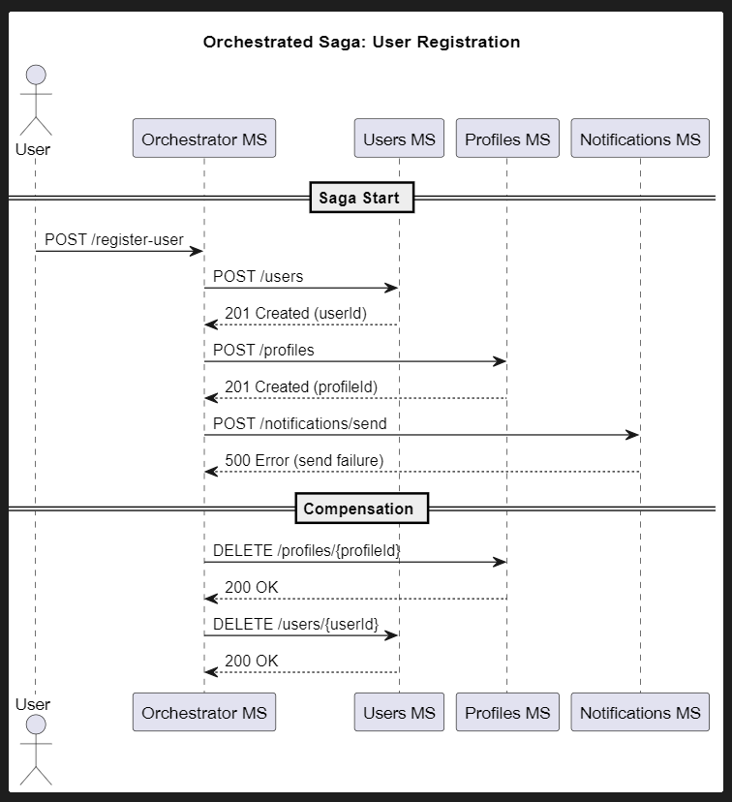
Use case: When a business operation spans multiple microservices and you can't use distributed transactions. | Uso: Cuando una operación abarca varios microservicios y no se puede utilizar una transacción distribuida.
How it works: Breaks the operation into a series of local transactions. If any transaction fails, it triggers compensating actions (local rollbacks). | Cómo funciona: Divide la operación en una serie de transacciones locales. Cada transacción se ejecuta y, si falla alguna, se ejecutan acciones compensatorias (rollback local).
Concurrency: Manages conflicts via business logic instead of locking global resources. | Concurrencia: Controla conflictos mediante secuencias y lógica de negocio, no bloqueando recursos globales.
Example: One service creates an order, another reserves inventory, and another charges the customer. If one step fails, previous steps are rolled back. | Ejemplo: Un servicio de órdenes crea una orden, otro reserva inventario, otro cobra. Si uno falla, se revierten los pasos anteriores.

Optimistic Concurrency Control | Optimistic Concurrency Control (Control de Concurrencia Optimista) | 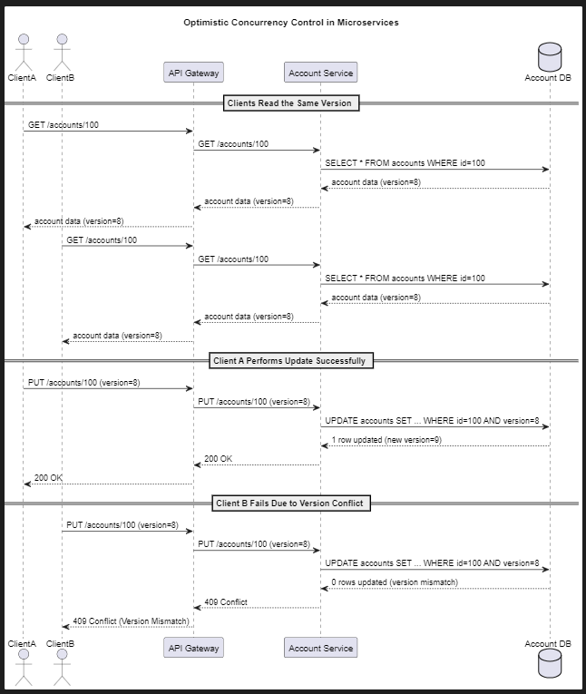
Use case: When write conflicts are rare. | Uso: Cuando se espera que los conflictos de escritura sean poco frecuentes.
How it works: Uses version numbers or timestamps. Before updating, the service checks whether the data has changed since it was read. | Cómo funciona: Se usan versiones o timestamps. Antes de hacer update, el servicio verifica que el dato no haya cambiado desde que lo leyó.
Common technologies: JPA with @Version, also supported by MongoDB, DynamoDB, etc. | Tecnologías comunes: JPA con @Version, bases como MongoDB o DynamoDB también lo soportan.
Ideal for preventing overwrites when multiple services try to update the same resource. | Ideal para evitar sobrescrituras cuando varios servicios intentan actualizar el mismo recurso.

Pessimistic Locking | Pessimistic Locking (Bloqueo Pesimista) | 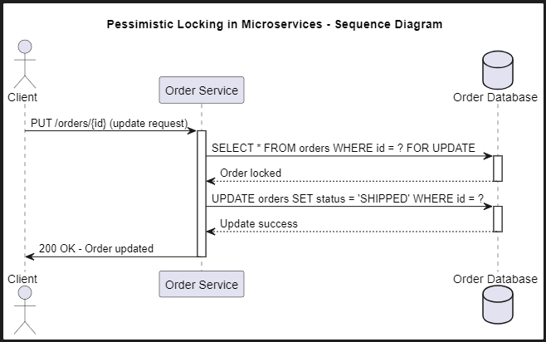
Use case: When you expect high concurrency and frequent conflicts. | Uso: Cuando se espera mucha concurrencia y conflictos frecuentes.
How it works: Locks the data when it’s read so others can’t change it until the operation finishes. | Cómo funciona: El servicio bloquea el recurso al leerlo para que otros no puedan modificarlo hasta que termine.
Drawback: Can hurt performance and doesn't scale well in microservices. | Problema: Puede afectar el rendimiento y escalar mal en microservicios.
Rarely recommended in microservice architectures due to their distributed nature. | Rara vez se recomienda en microservicios debido a su naturaleza distribuida.

Event Sourcing + CQRS | Event Sourcing + CQRS | 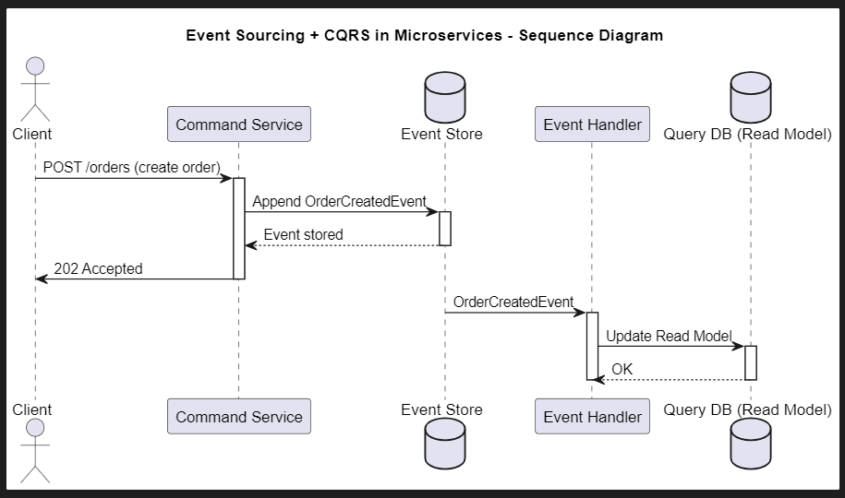
Use case: When you want to audit changes and handle high concurrency in a controlled way. | Uso: Cuando se quiere auditar cambios y manejar alta concurrencia de forma controlada.
How it works: State changes are modeled as events that are stored sequentially. Services consume events to rebuild the state. | Cómo funciona: Los cambios de estado se modelan como eventos que se almacenan secuencialmente. Los servicios consumidores los aplican para reconstruir el estado.
Concurrency: Can detect conflicts using event versioning. | Concurrencia: Puede usar versiones de eventos para detectar conflictos.

Asynchronous Messaging (Message Queue) | Patrón de Mensajería Asíncrona (Message Queue) | 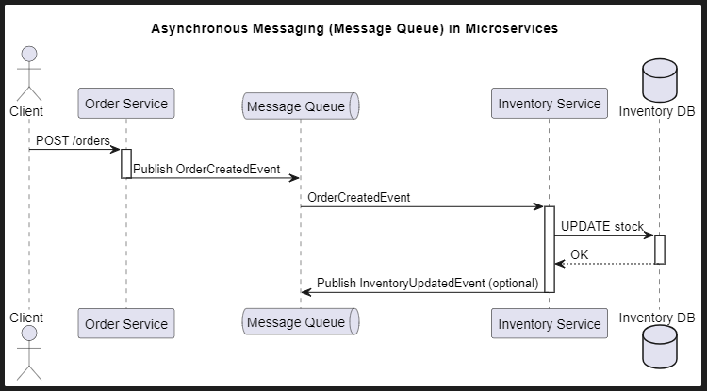
Use case: To avoid simultaneous access to a shared resource. | Uso: Para evitar el acceso simultáneo directo a un recurso compartido.
How it works: A service publishes a change request, and a single consumer processes messages one at a time. | Cómo funciona: Un servicio publica una intención de cambio, y un único consumidor procesa los mensajes en orden.
Advantage: Prevents data concurrency issues. | Ventaja: Evita problemas de concurrencia a nivel de datos.

Compensating Transactions | Compensating Transactions | 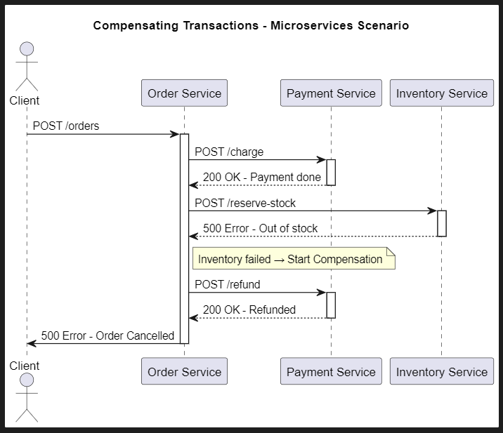
Similar to the Saga pattern, focused on undoing the effects of failed transactions across distributed systems. | Similar al patrón Sagas, pero enfocado solo en deshacer los efectos de transacciones fallidas en entornos distribuidos.

Partitioned Data Ownership | Partitioned Data Ownership (Ownership por Particiones) | 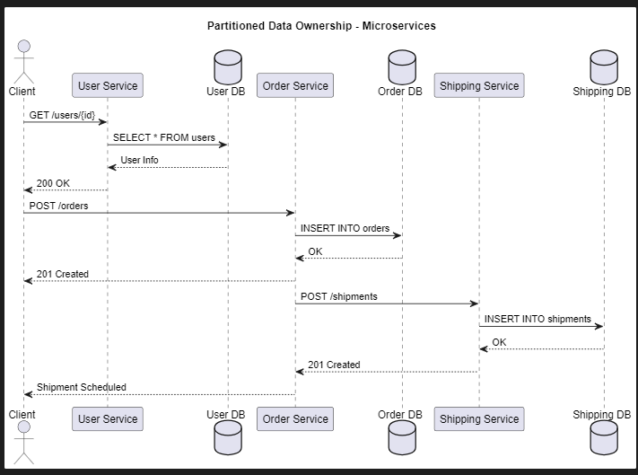
Use case: Distribute data ownership across services. | Uso: Distribuir la propiedad de los datos entre microservicios.
How it helps: Reduces the need for concurrency since each microservice owns its data exclusively. | Cómo ayuda: Reduce la necesidad de concurrencia entre servicios porque cada microservicio es dueño exclusivo de sus datos.

